航班
航班ID | 日期 | 国际/国内 | 航班号 | 起飞机场 | 降落机场 | 起飞时间 | 降落时间 | 飞机ID | 机型 | 重要系数
1051 | 2017-05-05 | 国内 | 256 | 50 | 31 | 5/5/17 | 5/5/17 | 40 | 1 | 1.57
1079 | 2017-05-05 | 国内 | 258 | 31 | 50 | 5/5/17 | 5/5/17 | 40 | 1 | 1.94
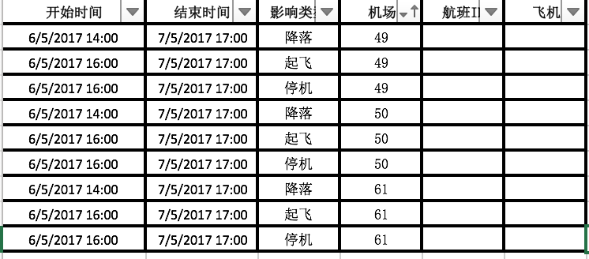
126 | 2017-05-05 | 国内 | 401 | 50 | 67 | 5/5/17 | 5/5/17 | 40 | 1 | 1.87
140 | 2017-05-05 | 国内 | 402 | 67 | 50 | 5/5/17 | 5/5/17 | 40 | 1 | 1.89
10 | 2017-05-06 | 国内 | 345 | 50 | 48 | 5/6/17 | 5/6/17 | 40 | 1 | 1.79
5 | 2017-05-06 | 国内 | 346 | 48 | 50 | 5/6/17 | 5/6/17 | 40 | 1 | 1.76
994 | 2017-05-06 | 国内 | 252 | 50 | 31 | 5/6/17 | 5/6/17 | 40 | 1 | 1.31
1095 | 2017-05-06 | 国内 | 253 | 31 | 50 | 5/6/17 | 5/6/17 | 40 | 1 | 1.26
11 | 2017-05-07 | 国内 | 345 | 50 | 48 | 5/7/17 | 5/7/17 | 40 | 1 | 1.62
2 | 2017-05-07 | 国内 | 346 | 48 | 50 | 5/7/17 | 5/7/17 | 40 | 1 | 1.52
71 | 2017-05-07 | 国内 | 390 | 50 | 48 | 5/7/17 | 5/7/17 | 40 | 1 | 1.34
84 | 2017-05-07 | 国内 | 391 | 48 | 50 | 5/7/17 | 5/7/17 | 40 | 1 | 1.57
1838 | 2017-05-08 | 国内 | 475 | 50 | 68 | 5/8/17 | 5/8/17 | 40 | 1 | 1.35
1841 | 2017-05-08 | 国内 | 475 | 68 | 47 | 5/8/17 | 5/8/17 | 40 | 1 | 1.24
2250 | 2017-05-08 | 国内 | 218 | 47 | 32 | 5/8/17 | 5/8/17 | 40 | 1 | 1.56
2252 | 2017-05-08 | 国内 | 218 | 32 | 52 | 5/8/17 | 5/8/17 | 40 | 1 | 1.13

